상품제안서
사과 메모잇 (주문제작형) | 상품코드: S05311

 |  |  |  |  |  |  | 02-713-8555 | www.synergygift.co.kr
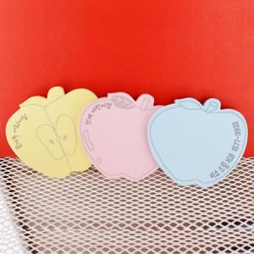

【상세/제작정보】 | 달콤한 사과 모양 메모잇

【인쇄/포장옵션】 | 내지먹1도 / OPP(비닐)

【공급단가】 | 수량 | 1,000~ | 2,000~ | 3,000~ | 5,000~ | 10,000~
*VAT별도 | 20매 | 360원 | 330원 | 290원 | 260원 | 250원
 | 30매 | 450원 | 410원 | 390원 | 360원 | 330원
 | 50매 | 620원 | 580원 | 550원 | 500원 | 460원

【상품 URL】 | https://www.synergygift.co.kr:443/src/goods_detail.php?gdno=5604

